상품제안서
오바로크컬러장패드 3~5T | 상품코드: F06419

 |  |  |  |  |  |  | 02-412-0044 | www.easy1.co.kr
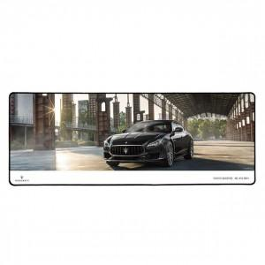

【상세/제작정보】 | 1. 25PCS /1Box -> 4000원 2. 소량인쇄 가능

【인쇄/포장옵션】 | 풀칼라 / OPP(비닐)

【공급단가】 | 수량 | 100~ | 300~ | 500~ | 1,000~ | 3,000~
*VAT별도 | 5T | 9,180원 | 8,840원 | 8,500원 | 8,160원 | 7,950원
 | 4T | 8,100원 | 7,800원 | 7,500원 | 7,200원 | 7,020원
 | 3T | 7,150원 | 6,890원 | 6,620원 | 6,360원 | 6,200원

【상품 URL】 | https://dev.easy1.co.kr:443/src/goods_detail.php?gdno=6419

